用語集
アンケート調査票内の用語の定義を以下に示します。なお、業務内容はスキーム案をご覧ください。
用語 | 用語の説明 | 備考
ウォーターPPP（W-PPP） | 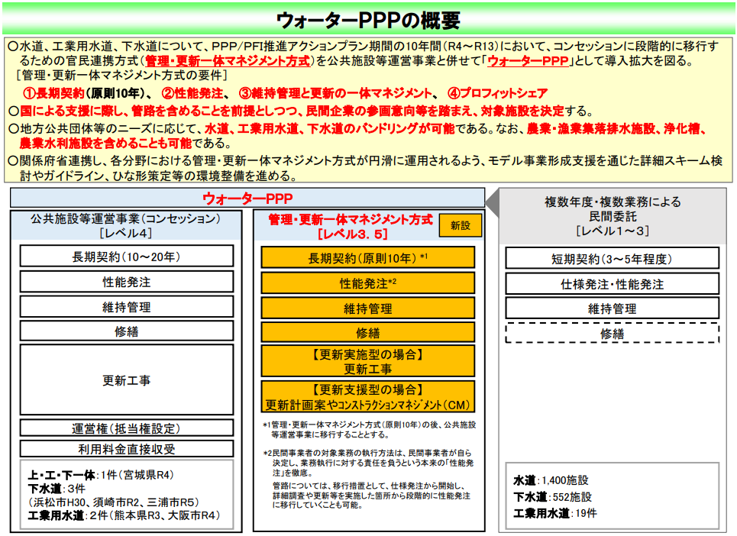 出典）ウォーターPPPの概要 内閣府 | 本市では、ウォーターPPP（レベル3.5）を想定しています。
包括的民間委託/PFI（コンセッション方式） | 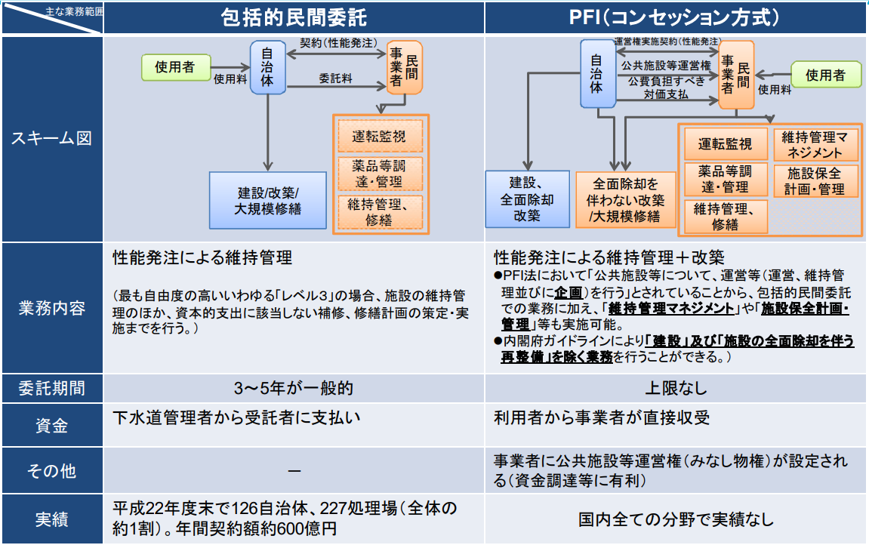 出典）PPP/PFI手法の整理とコンセッション方式の積極導入のための展開について 国土交通省
DBO方式/PFI（従来方式） | 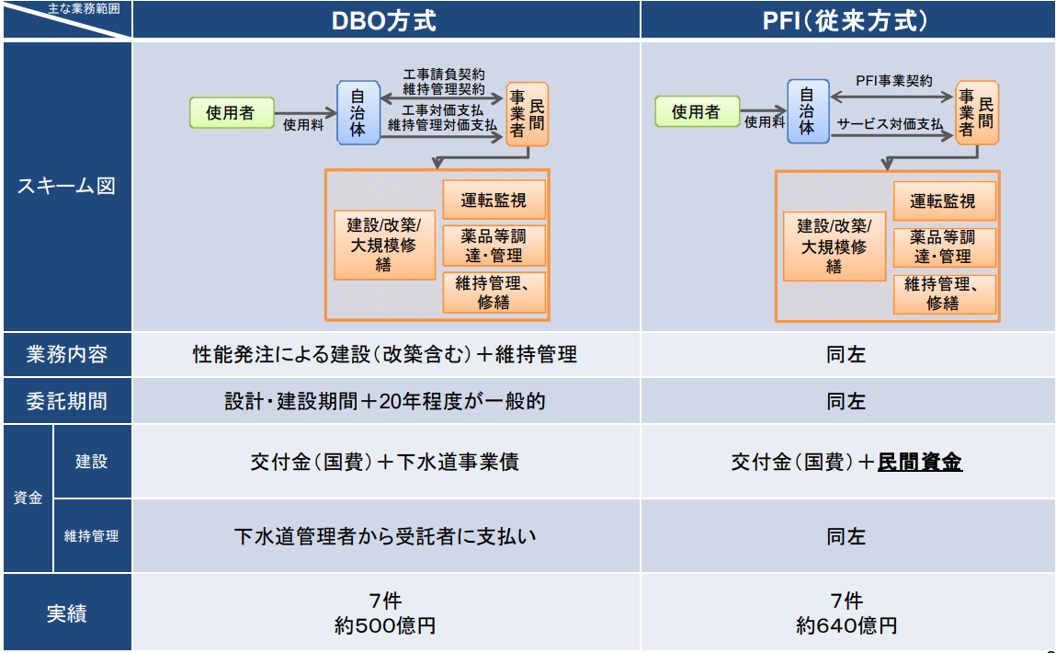 出典）PPP/PFI手法の整理とコンセッション方式の積極導入のための展開について 国土交通省
SPC | 「Special Purpose Company」の略で、日本語では「特別目的会社」と呼ばれます。複数の企業が出資し、特定の事業（汚水処理事業、水道事業等）を行うための体制を構築します。1つの法人として機能することにより、事業のマネジメント体制等が確立され、一貫した運営が可能になると想定されます。契約の条件等によっては、SPCは事業期間中の構成企業の変更が可能な場合があります。
JV | 「Joint Venture」の略で、日本語では「共同企業体」を指します。一般的には1つの高い技術力を必要とする建設工事を対象として利用されます。JVは組合（事業組織体）に分類され、プロジェクトごとの組織であるため、プロジェクトが終了した場合は解体されます。JVは事業期間中の構成企業の変更は困難とされています。
スキーム | ウォーターPPP等官民連携事業の対象事業、対象施設、対象業務、管理者と受託者との関係性等を示す枠組みのことを示します。
パッケージ化 | 複数の業務を組み合わせて発注することを示します。 （例：処理場の運転管理業務＋処理場の保守点検業務＋処理場のユーティリティ調達 等）
バンドリング | 複数の事業を組み合わせて発注することを示します。 （例：水道事業＋下水道事業＋農業集落排水事業 等）
スケールメリット | 事業規模を拡大することで得られるメリットや効果を指します。具体的な利点には、生産性の向上、効率性の上昇、知名度の向上等があげられます。
コンソーシアム | 1つの事業を遂行するために集まった団体、共通の目的に沿った活動を行う団体を指し、本資料内では入札参加のために集まるグループと定義します。

